Лист1
 | ООО «Ардатовский Фанерный завод»
 | Телефон: +7 (831) 795-19-40, +7 (831) 795-02-01,
 | +7 (930) 28-84-164 (Отдел Сбыта), +7 (915) 931-31-89 (Пиломатериалы)
 | E-mail: afzardatov@mail.ru www.afz-nn.ru Нижний Новгород

 | Прайс-лист на стеновой и оконный брус

Наименование изделия | Длина, мм | Цена, руб (руб/пог.м) | Цена, руб (руб/шт) | Цена (руб/м3) | Фотография
Брус стеновой:
Брус стеновой ППУ сечением 130*195 мм. |  |  |  | 24000 | 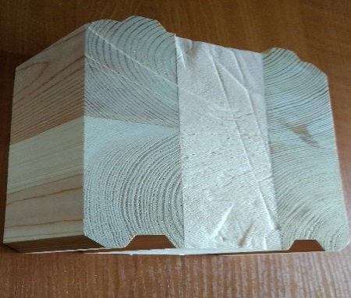
Брус стеновой ППУ сечением 160*195мм. |  |  |  | 24000 | 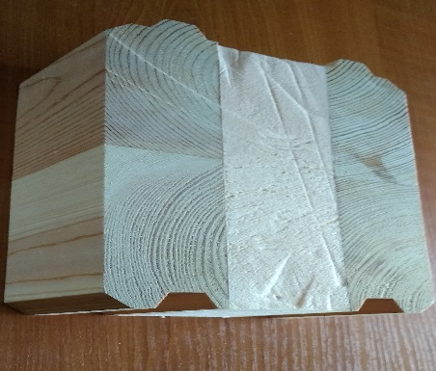
Брус стеновой клееный цельный сечением 130*195мм. |  |  |  | 26000 | 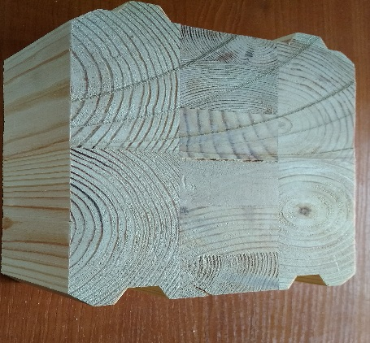
Брус стеновой клееный цельный сечением 160*195мм. |  |  |  | 26000 | 
Брус клееный: |  |  |  |  | 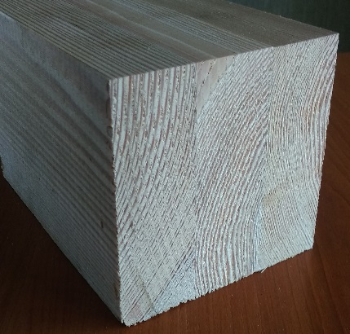
Наименование изделия | Длина, мм | Цена, руб (руб/пог.м) | Цена, руб (руб/шт) | Цена (руб/м3) | Фотография
82*86*6000мм. |  |  |  | 30000

82*86*1000-3000мм. Экстра |  |  |  | 35000

82*116*6000мм. |  |  |  | 31000

82*116*1000-3000мм. Экстра |  |  |  | 36000

Примечания:
Цены указаны без НДС (применяется УСН)
Цены указаны на условиях самовывоза из р.п. Ардатов, погрузка в автотранспорт включена
Цена на сорт В минус 20% к цене прайса

